Monstros
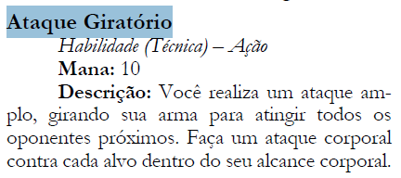
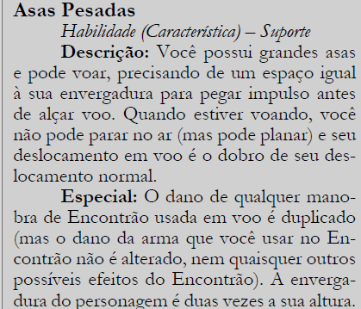
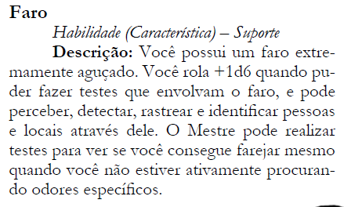
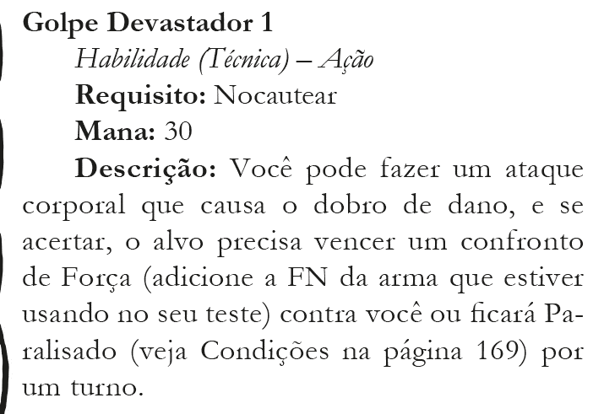
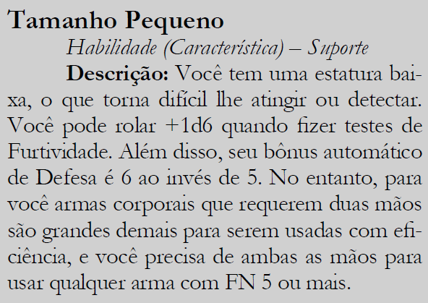
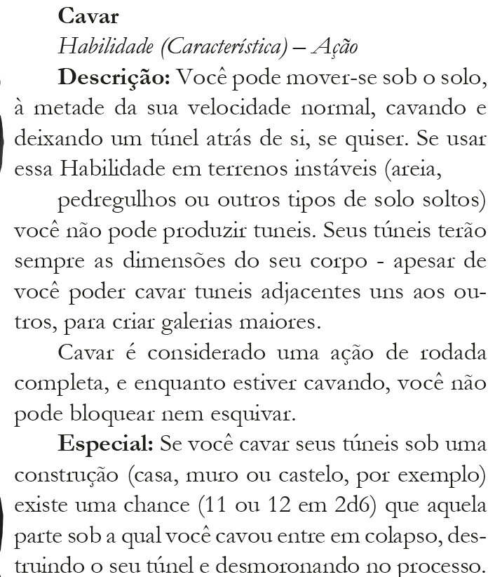
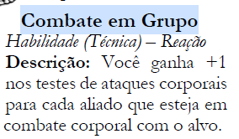
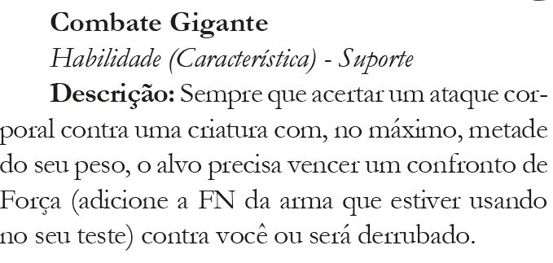
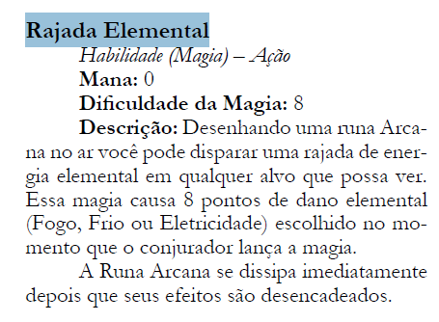
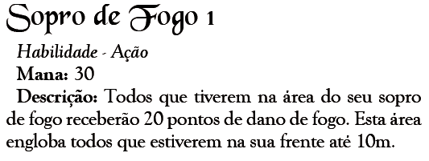
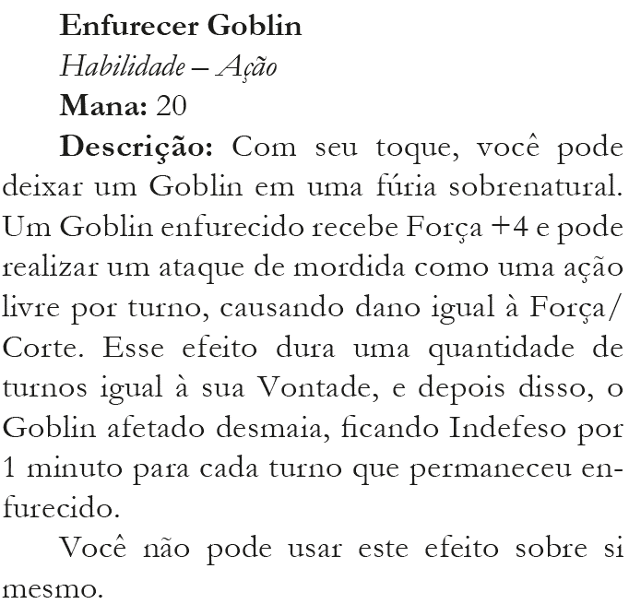
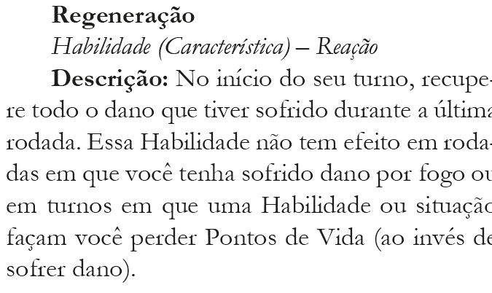
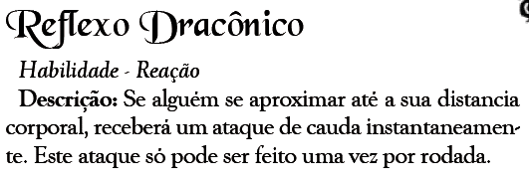
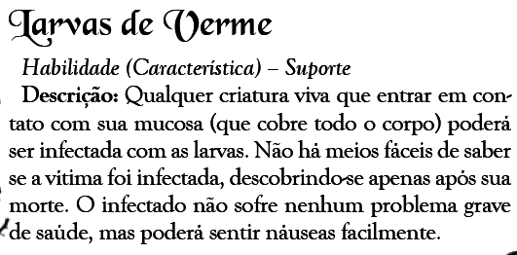
Monstro | Força | Agilidade | Inteligência | Vontade | Determinação | Vida | Mana | Defesa | Ataques | Distancia | Dano | Tipo | Habilidades | Resistências | Vulnerabilidades | Imunidades | Absorção | Tesouros
soldado_esqueleto | 2 | 5 | 0 | 0 | 1000 | 10 | 10 | 10 | espada_longa-arco_simples | corporal-distancia | 10-6 | corte-perf | Mente_Vazia-Corpo_Amorfico-Vulnerabilidade_a_Contusao-Imunidade_a_Frio-Resistencia_a_Perfuracao | perf | cont | frio |  | espada_longa-arco_simples
Dragao_de_Fogo_Jovem | 8 | 6 | 5 | 6 | 14 | 120 | 120 | 15 | garra-mordida-cauda | corporal-corporal-corporal | 20-20-18 | corte-perf-cont | Sopro_de_Fogo_1-Reflexo_Draconico-Combate_Gigante-Imunidade_a_Fogo-Asas_Pesadas |  |  | fogo
Ogro | 7 | 3 | 2 | 3 | 11 | 60 | 30 | 10 | clava_gigante | corporal | 20 | cont | Combate_Gigante |  |  |  |  | clava
Troll | 6 | 3 | 2 | 3 | 11 | 50 | 50 | 10 | garra | corporal | 14 | corte | Regeneração-Combate_Gigante
Lobo_Bestial | 7 | 5 | 4 | 4 | 12 | 40 | 30 | 12 | mordida | corporal | 15 | perf | Golpe_Devastador-Faro
Verme_Gigante | 6 | 3 | 4 | 4 | 12 | 100 | 30 | 11 | mordida | corporal | 12 | perf | Cavar-Larvas_de_Verme-Visao_Noturna-Combate_Gigante
Guardiao_do_Calice | 7 | 5 | 6 | 8 | 16 | 90 | 60 | 15 | espada_grande | corporal | 15 | corte | Golpe_Devastador-Resistencia_a_Frio-Resistencia_a_Fogo | fogo-frio
Goblin_Comum | 2 | 4 | 3 | 2 | 10 | 10 | 10 | 9 | adaga_perto-adaga_longe | corporal-distancia | 6-6 | corte-perf | Combate_em_Grupo-Tamanho_Pequeno-Visao_Noturna |  |  |  |  | adaga
Goblin_Mercador | 2 | 4 | 4 | 2 | 10 | 20 | 10 | 9 | adaga | corporal | 6 | cort | Tamanho_Pequeno-Visao_Noturna |  |  |  |  | adaga
Goblin_Arqueiro | 2 | 5 | 3 | 2 | 10 | 20 | 10 | 10 | arco_simples | distancia | 6 | perf | Combate_em_Grupo-Tamanho_Pequeno-Visao_Noturna |  |  |  |  | arco_simples-10_flechas
Goblin_Xama | 2 | 4 | 4 | 2 | 10 | 10 | 40 | 10 | cajado | corporal | 6 | cont | Rajada_Elemental-Enfurecer_Goblin-Combate_em_Grupo-Tamanho_Pequeno-Visao_Noturna |  |  |  |  | cajado-armadura_de_ossos (couro)
Goblin_Soldado | 3 | 4 | 3 | 2 | 10 | 20 | 10 | 10 | espada_curta | corporal | 8 | corte | Ataque_Giratório-Combate_em_Grupo-Tamanho_Pequeno-Visao_Noturna |  |  |  |  | espada_curta-armadura_de_couro
Lider_Goblin | 3 | 5 | 3 | 3 | 11 | 20 | 30 | 12 | sabre | corporal | 10 | corte | Golpe_Devastador-Tamanho_Pequeno-Visao_Noturna |  |  |  |  | sabre-armadura_de_couro
Lorde_Anao | 6 | 4 | 3 | 5 | 13 | 40 | 40 | 13 | Machado_de_Batalha | corporal | 12 | corte | Grito_de_Guerra-Golpe_Devastador-Vigor_da_Montanha |  |  |  |  | Machado_Pesado-Armadura_de_Batalha

